104数据结构图
IEC104协议数据结构
 | APCI |  |  |  | ASDU
 |  |  | APDU
 | 1字节 | 1字节 | 4字节 |  | 1字节 | 1字节 | 2字节 | 2字节 | (Length-10)字节
 | 固定头 (0x68) | APDU长度 （4-Length-253） | 控制域 |  | 类型标识 | 可变结构限定词 | 传输原因 | 公共地址 | 数据体
 |  |  | 发送序号(2字节) | 接收序号(2字节) |  |  |  |  | 数据地址 | 数据值 | 限定词

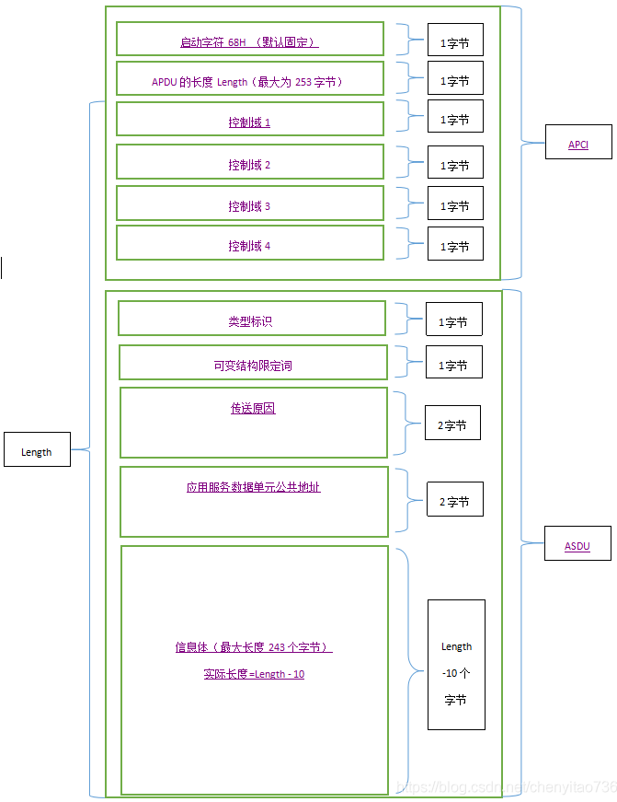

APDU

报文案例
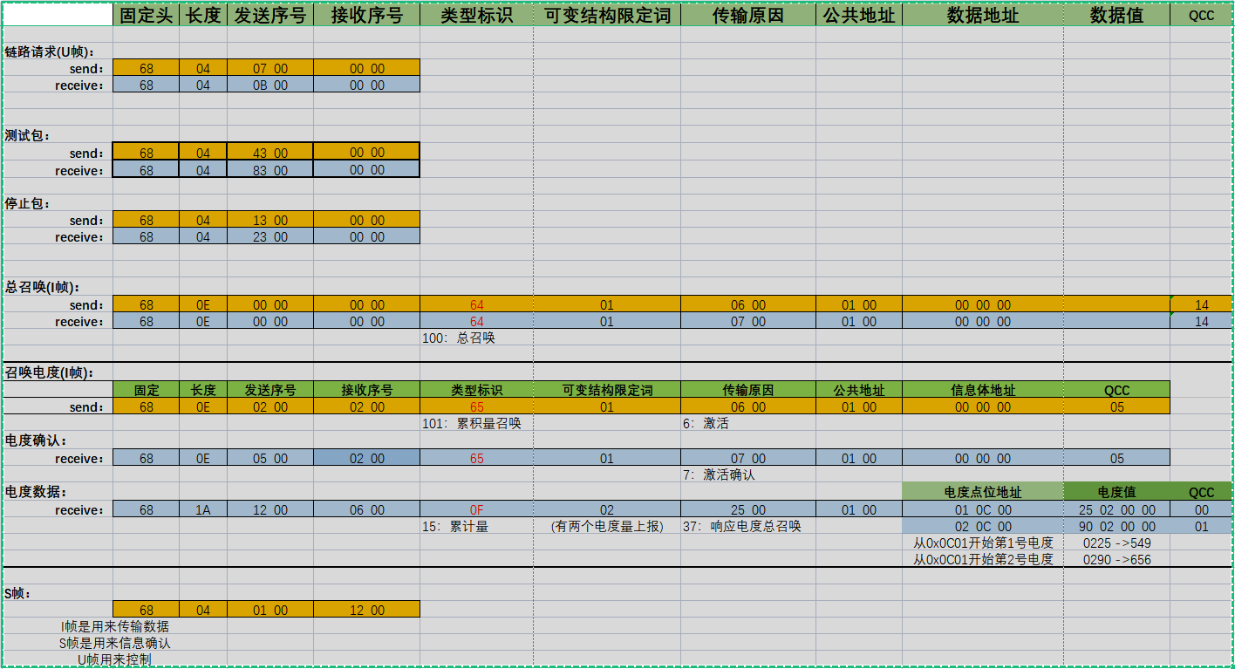

遥测 recevice： | 68 | 3A | A8 00 | 04 00 | 0D | 06 | 03 00 | 01 00 | 02 40 00 | EC 81 97 43 | 00
 |  |  |  |  |  |  |  |  | 06 40 00 | 27 51 95 43 | 00
 |  |  |  |  |  |  |  |  | 07 40 00 | 77 BE 1F 3D | 00
 |  |  |  |  |  |  |  |  | 0B 40 00 | 7B 14 C5 42 | 00
 |  |  |  |  |  |  |  |  | 33 40 00 | 6A 4C 95 43 | 00
 |  |  |  |  |  |  |  |  | 34 40 00 | 77 BE 1F 3D | 00

